Sheet1
硬件 | 版本名称 | 版本号 | 适配外壳 | 说明
4G单锁 | 4g单锁_钢板锁230517 | B0,B3 | 钢板锁 | 行越平台
 | 4g单锁_塑料锁230426 | B0,B0 | 塑料锁 | 行越平台
 | 4g单锁_金属挂锁230426 | B0,B2 | 挂锁 | 行越平台
 | 4g单锁_白锁230608 | B0,B4 | 白锁 | 行越平台

NB锁 | NB_UDP_白锁_0608 | A0,A4 | 白锁
 | NB_UDP_钢板锁_0517 | A0,A3 | 钢板锁 | 行越平台
 | NB_UDP_塑料锁_0509 | A0,A0 | 塑料锁 | 行越平台
 | NB挂锁电信平台_json | / | 挂锁 | 挂锁外壳，适配朱总自建平台
 | NB_UDP_挂锁_0620 | A0,A2 | 挂锁 | 行越平台

白锁 |  |  | 钢板锁
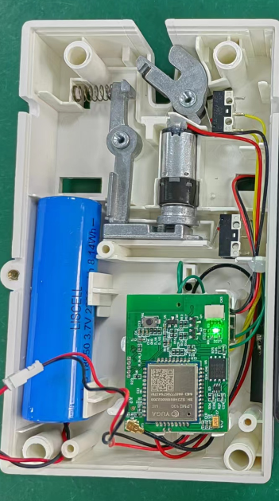 |  |  | 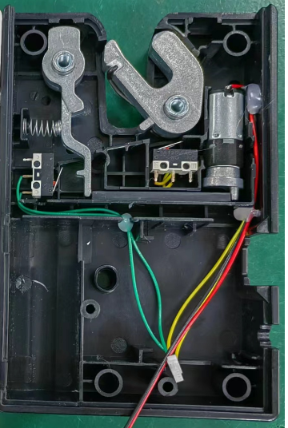

挂锁 |  |  | 塑料锁

